Лист1
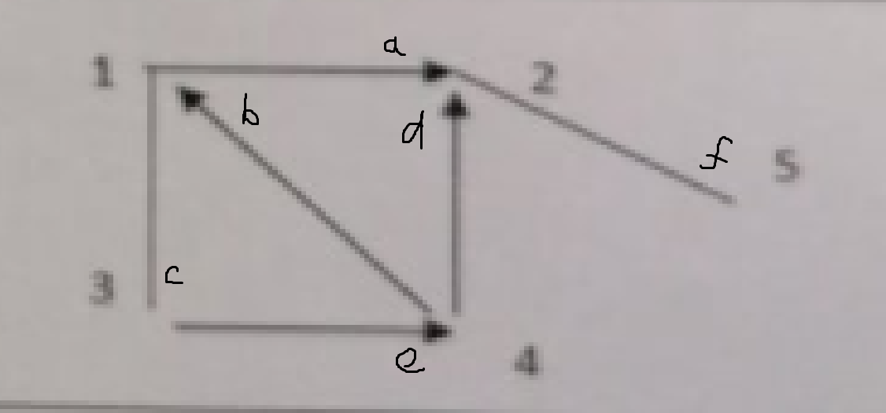
 |  |  |  |  |  |  |  |  |  | Вариант 13
Таблица смежности
 | 1 | 2 | 3 | 4 | 5
1 | 0 | 1 | 1 | 0 | 0
2 | 0 | 0 | 0 | 0 | 1
3 | 1 | 0 | 0 | 1 | 0
4 | 1 | 1 | 0 | 0 | 0
5 | 0 | 1 | 0 | 0 | 0

Таблица инцидентности
 | a | b | c | d | e | f
1 | 1 | -1 | 1 | 0 | 0 | 0
2 | -1 | 0 | 0 | -1 | 0 | 1
3 | 0 | 0 | 1 | 0 | 1 | 0
4 | 0 | 1 | 0 | 1 | -1 | 0
5 | 0 | 0 | 0 | 0 | 0 | 1

P² |  |  |  |  |  |  | P³ |  |  |  |  |  | P4
 | 1 | 2 | 3 | 4 | 5 |  |  | 1 | 2 | 3 | 4 | 5 |  | 1 | 2 | 3 | 4 | 5
1 | 1 | 0 | 0 | 1 | 1 |  | 1 | 1 | 3 | 1 | 0 | 0 | 1 | 1 | 1 | 1 | 1 | 3
2 | 0 | 1 | 0 | 0 | 0 |  | 2 | 0 | 0 | 0 | 0 | 1 | 2 | 0 | 1 | 0 | 0 | 0
3 | 1 | 2 | 1 | 0 | 0 |  | 3 | 1 | 1 | 1 | 1 | 2 | 3 | 2 | 4 | 1 | 1 | 1
4 | 0 | 1 | 1 | 0 | 1 |  | 4 | 1 | 1 | 0 | 1 | 1 | 4 | 1 | 3 | 1 | 0 | 1
5 | 0 | 0 | 0 | 0 | 1 |  | 5 | 0 | 1 | 0 | 0 | 0 | 5 | 0 | 0 | 0 | 0 | 1

Таблица достижимости
 | 1 | 2 | 3 | 4 | 5
1 | 3 | 5 | 3 | 2 | 4
2 | 0 | 2 | 0 | 0 | 2
3 | 5 | 7 | 3 | 3 | 3
4 | 3 | 6 | 2 | 1 | 3
5 | 0 | 2 | 0 | 0 | 2

Число маршрутов длины 3 от первой вершины до всех остальных: |  |  |  |  |  | 5

